Laboratorio Quimica
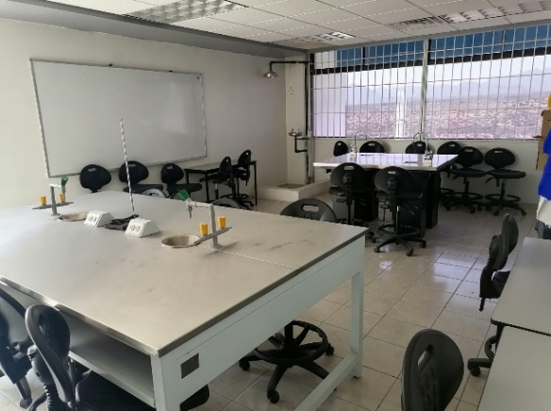 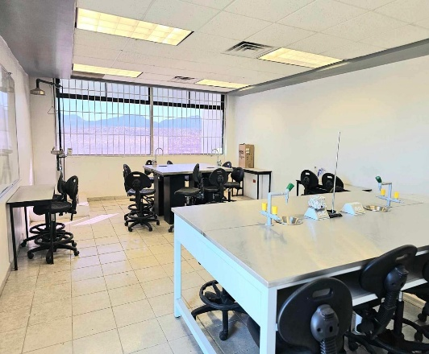 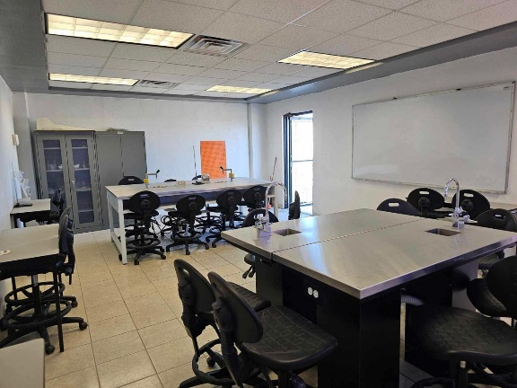
 |  | LABORATORIO DE QUÍMICA

UBICACIÓN | PIEZAS | EQUIPO/MATERIAL | ESTADO | FOTO | OBSERVACIONES
Laboratorio de Quìmica | 1 | Estante 5 | Buenas condiciones
Laboratorio de Quìmica | 1 | vitrina (con mica trasparente) | Buenas condiciones
Estante 5 | 1 | Yoduro de Potasio 100g | Buenas condiciones
Estante 5 | 1 | Hidroxido de sodio 500g | Buenas condiciones
Estante 5 | 1 | Permanganato de Potasio 100g | Buenas condiciones
Estante 5 | 1 | Sulfato de Cobre 100G | Buenas condiciones
Estante 5 | 1 | Cloruro de Sodio 500g | Buenas condiciones
Estante 5 | 1 | Carbonato de Sodio Anhidro 100g | Buenas condiciones
Estante 5 | 1 | Dicromato de Potasio 100g | Buenas condiciones
Estante 5 | 1 | Nitrato de Plata 25 g (Reactivos CIVEQ) | Buenas condiciones
Estante 5 | 1 | Aceite de parafina 1litro | Buenas condiciones
Estante 5 | 1 | Glicerina 1litro | Buenas condiciones
Estante 5 | 1 | Yoduro de sodio 100g | Buenas condiciones
Estante 5 | 1 | (Reactivo) azufre en polvo 500g | Buenas condiciones
Estante 5 | 1 | Bicarbonato de sodio 500g | Buenas condiciones
Estante 5 | 1 | (Reactivo) acido clorhidrico Tec. 1 litro | Buenas condiciones
Estante 5 | 1 | Alcohol N-propilico 1 litro | Buenas condiciones
Estante 5 | 1 | Alcohol Metalico Absoluto 1 litro | Buenas condiciones
Estante 5 | 1 | Acido Aceitico Glacial A.C.S 1 litro | Buenas condiciones
Estante 5 | 1 | Hexano 1litro | Buenas condiciones
Estante 5 | 1 | Alcohol Etilico Absoluto A.C.S. 1 litro | Buenas condiciones
Estante 5 | 1 | Sodio Hipoclorito 5% 1 litro | Buenas condiciones
Estante 5 | 1 | Etilen Glicol 2.5 litro | Buenas condiciones
Estante 5 | 1 | Parrilla Electrica modelo 8500C | Buenas condiciones
Estante 5 | 1 | Balanza Electronica Granataria capacidad 500g Sensibilidad 0.1 gr. Estabilizaciòn 2 seg. | Buenas condiciones
Estante 5 | 2 | Pinzas dobles para boreta | Buenas condiciones
Estante 5 | 6 | Pinza holder | Buenas condiciones
Estante 5 | 2 | Pinzas para sujetar los tubos de ensayo | Buenas condiciones
Estante 5 | 2 | Pinza de crisol | Buenas condiciones
Estante 5 | 2 | Cucharilla de combustión niquelada | Buenas condiciones
Estante 5 | 1 | vinagre blanco 535 ml | Buenas condiciones
Laboratorio de Quìmica | 1 | Escurridor de Laboratorio, 32 puestos | Buenas condiciones | 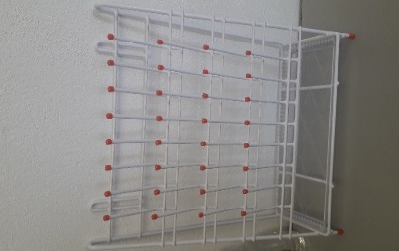
Estante 5 | 1 | Película impermeable y antihumedad que evita la evaporación y la contaminación de la muestra 4 pulg x 125 ft/rollo | Buenas condiciones
Estante 5 | 1 | Rejilla de Asbesto | Buenas condiciones
Estante 5 | 2 | Espatulas con mango de madera | Buenas condiciones
Estante 5 | 2 | Mechero busen | Buenas condiciones
Estante 5 | 1 | Manguera de laboartorio (Tubo de latex marca CIVEQ 6X9 MM, bolsa con 15 metros) | Buenas condiciones | 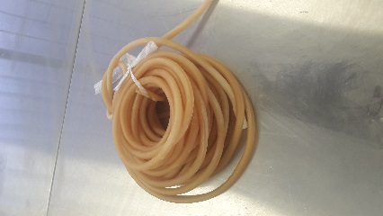
Estante 5 | 1 | Cutter de plastico chico | Buenas condiciones | 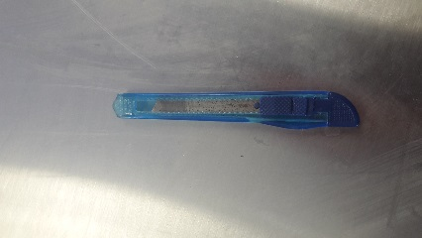
Estante 5 | 1 | Guantes de Asbesto para manejo de piezas calientes | Buenas condiciones | 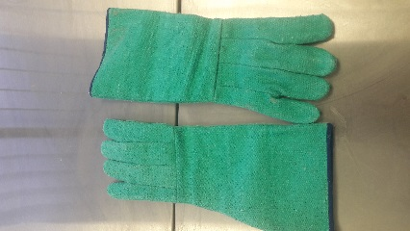
Estante 5 | 1 | Guantes de Neopreno Resistentes a Químicos | Buenas condiciones
Estante 5 | 1/2 kilo | Bolsa de azúcar | Buenas condiciones
Estante 5 | 1/4 | Bolsa de sal de mesa | Buenas condiciones | 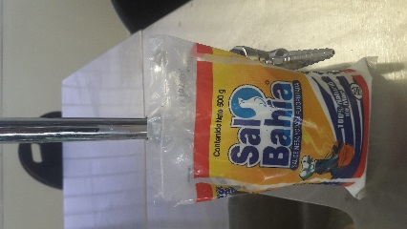
Laboratorio de Quìmica | 2 | Soporte Universal | Buenas condiciones
Vitrina | 7 | Pipeta serológica 10 ml y Aspirador de pipeta o propipeta | Buenas condiciones
Vitrina | 2 | Aspirador de pipeta o propipeta | Buenas condiciones
Vitrina | 3 | Pipeta aforadas clase A 5 ml | Buenas condiciones
Vitrina | 1 | Embudo de separaciòn Squibb con llave de tefl OIVEQ 125 ml | Buenas condiciones | 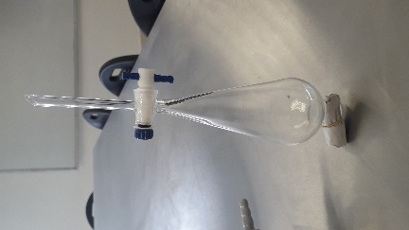
Vitrina | 2 | Matraz aforado clase A CIVEQ 250 ml | Buenas condiciones
Vitrina | 2 | Embudo tallo corto 90 ML | Buenas condiciones | 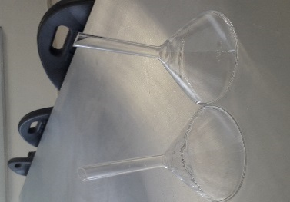
Vitrina | 2 | Frasco lavador | Buenas condiciones
Vitrina | 6 | Metraz Erlenmeyer Graduado (pyrex 500 ml) | Buenas condiciones | 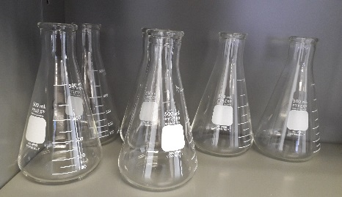
Vitrina | 6 | Metraz Erlenmeyer Graduado (pyrex 250 ml) | Buenas condiciones | 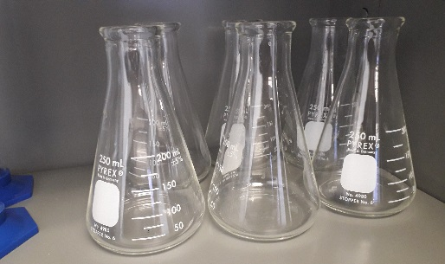
Vitrina | 6 | Vaso de precipitados 250 ml | Buenas condiciones | 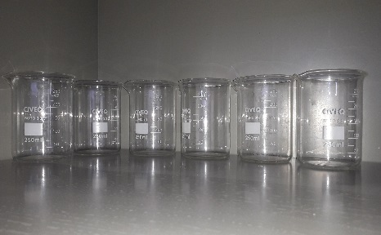
Vitrina | 1 | Probeta graduada de plastico 100ml | Buenas condiciones
Vitrina | 1 bolsa 500gr | Perlas de Vidrio de 5-6 mm | Buenas condiciones
Vitrina | 1 tubo | Tubo Capolares con Heparina largo 75mm | Buenas condiciones
Vitrina | 4 | Cápsula de porcelana (Mortero) | Buenas condiciones | 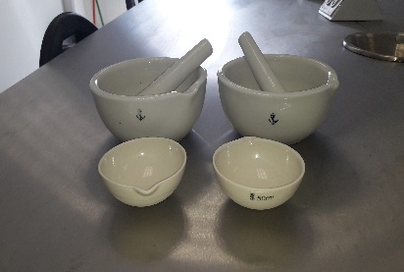
Vitrina | 1 | Gradilla | Buenas condiciones | 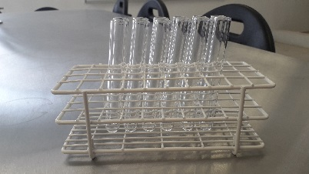
Vitrina | 12 | Tubos de ensayo | Buenas condiciones
Vitrina | 2 | Critalizadores chicos | Buenas condiciones
Vitrina | 3 | Vidrio de Reloj | Buenas condiciones
Vitrina | 2 | Frasco boca ancha con tapón 250 ml | Buenas condiciones
Laboratorio de Quìmica | 1 | Microscopio |  |  | No está en laboratorio
Laboratorio de Quìmica | 1 | Ducha y lavaojos de emergencia | Buenas condiciones
Laboratorio de Quìmica | 2 | Mesa Central para laboratorio con llave para agua | Buenas condiciones
Laboratorio de Quìmica | 1 | Mesa de laboratoio con conexión elecrtica(DAIS-MODFA-20150149) | Buenas condiciones | 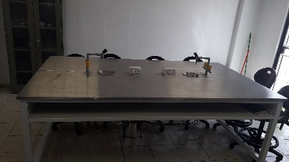
Laboratorio de Quìmica | 4 | Mesabanco (24206209,24206199, 2 s/n codigo) | Buenas condiciones | 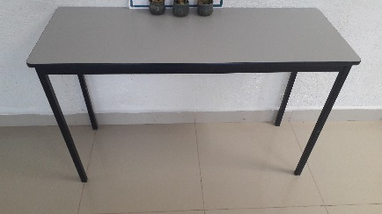
Laboratorio de Quìmica | 21 | Silla Secretaria Uso Rudo Industrial con ruedas | Buenas condiciones
Laboratorio de Quìmica | 1 | Pizarron (25402411) | Buenas condiciones

Laboratorio Quimica (2)
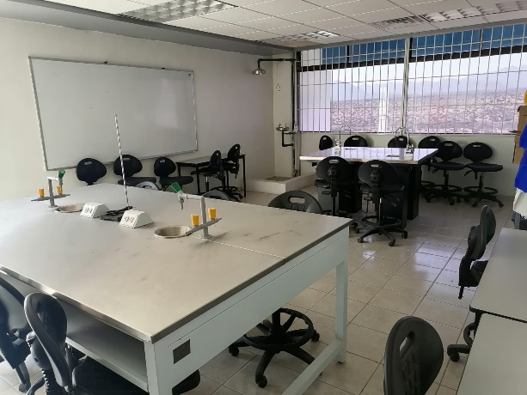
 | LABORATORIO DE QUÍMICA
UBICACIÓN | EQUIPO/MATERIAL | FOTO | ESTADO | PIEZAS |  | OBSERVACIONES
 |  |  |  | Antes | Actual
Laboratorio de Quìmica | Estante 5 |  | Buenas condiciones | 1 | 1
Laboratorio de Quìmica | vitrina (con mica trasparente) |  | Buenas condiciones | 1 | 1
Estante 5 | Yoduro de Potasio 100g |  | Buenas condiciones | 1 | 1
Estante 5 | Hidroxido de sodio 500g |  | Buenas condiciones | 1 | 1
Estante 5 | Permanganato de Potasio 100g |  | Buenas condiciones | 1 | 1
Estante 5 | Sulfato de Cobre 100G |  | Buenas condiciones | 1 | 1
Estante 5 | Cloruro de Sodio 500g |  | Buenas condiciones | 1 | 1
Estante 5 | Carbonato de Sodio Anhidro 100g |  | Buenas condiciones | 1 | 1
Estante 5 | Dicromato de Potasio 100g |  | Buenas condiciones | 1 | 1
Estante 5 | Nitrato de Plata 25 g (Reactivos CIVEQ) |  | Buenas condiciones | 1 | 1
Estante 5 | Aceite de parafina 1litro |  | Buenas condiciones | 1 | 1
Estante 5 | Glicerina 1litro |  | Buenas condiciones | 1 | 1
Estante 5 | Yoduro de sodio 100g |  | Buenas condiciones | 1 | 1
Estante 5 | (Reactivo) azufre en polvo 500g |  | Buenas condiciones | 1 | 1
Estante 5 | Bicarbonato de sodio 500g |  | Buenas condiciones | 1 | 1
Estante 5 | (Reactivo) acido clorhidrico Tec. 1 litro |  | Buenas condiciones | 1 | 1
Estante 5 | Alcohol N-propilico 1 litro |  | Buenas condiciones | 1 | 1
Estante 5 | Alcohol Metalico Absoluto 1 litro |  | Buenas condiciones | 1 | 1
Estante 5 | Acido Aceitico Glacial A.C.S 1 litro |  | Buenas condiciones | 1 | 1
Estante 5 | Hexano 1litro |  | Buenas condiciones | 1 | 1
Estante 5 | Alcohol Etilico Absoluto A.C.S. 1 litro |  | Buenas condiciones | 1 | 1
Estante 5 | Sodio Hipoclorito 5% 1 litro |  | Buenas condiciones | 1 | 1
Estante 5 | Etilen Glicol 2.5 litro |  | Buenas condiciones | 1 | 1
Estante 5 | Parrilla Electrica modelo 8500C |  | Buenas condiciones | 1 | 1
Estante 5 | Balanza Electronica Granataria capacidad 500g Sensibilidad 0.1 gr. Estabilizaciòn 2 seg. |  | Buenas condiciones | 1 | 1
Estante 5 | Pinzas dobles para boreta |  | Buenas condiciones | 2 | 2
Estante 5 | Pinza holder |  | Buenas condiciones | 6 | 6
Estante 5 | Pinzas para sujetar los tubos de ensayo |  | Buenas condiciones | 2 | 2
Estante 5 | Pinza de crisol |  | Buenas condiciones | 2 | 2
Estante 5 | Cucharilla de combustión niquelada |  | Buenas condiciones | 2 | 2
Estante 5 | vinagre blanco 535 ml |  | Buenas condiciones | 2 | 1
Laboratorio de Quìmica | Escurridor de Laboratorio, 32 puestos |  | Buenas condiciones | 1 | 1
Estante 5 | Película impermeable y antihumedad que evita la evaporación y la contaminación de la muestra 4 pulg x 125 ft/rollo |  | Buenas condiciones | 1 | 1
Estante 5 | Rejilla de Asbesto |  | Buenas condiciones | 2 | 1
Estante 5 | Espatulas con mango de madera |  | Buenas condiciones | 2 | 2
Estante 5 | Mechero busen |  | Buenas condiciones | 2 | 2
Estante 5 | Manguera de laboartorio (Tubo de latex marca CIVEQ 6X9 MM, bolsa con 15 metros) |  | Usado | 1 | 1
Estante 5 | Cutter de plastico chico |  | Buenas condiciones | 1 | 1
Estante 5 | Guantes de Asbesto para manejo de piezas calientes |  | Buenas condiciones | 1 | 1
Estante 5 | Guantes de Neopreno Resistentes a Químicos |  | Buenas condiciones | 1 | 1
Estante 5 | Bolsa de azúcar |  | Buenas condiciones | 1/2 kilo | 1/2 kilo
Estante 5 | Bolsa de sal de mesa |  | Buenas condiciones | 1/4 | 1/4
Laboratorio de Quìmica | Soporte Universal |  | Buenas condiciones | 1 | 2
Vitrina | Pipeta serológica 10 ml y Aspirador de pipeta o propipeta |  | Buenas condiciones | 7 | 7
Vitrina | Aspirador de pipeta o propipeta |  | Buenas condiciones | 2 | 2
Vitrina | Pipeta aforadas clase A 5 ml |  | Buenas condiciones | 3 | 3
Vitrina | Embudo de separaciòn Squibb con llave de tefl OIVEQ 125 ml |  | Buenas condiciones | 1 | 1
Vitrina | Matraz aforado clase A CIVEQ 250 ml |  | Buenas condiciones | 2 | 2
Vitrina | Embudo tallo corto 90 ML |  | Buenas condiciones | 2 | 2
Vitrina | Frasco lavador |  | Buenas condiciones | 2 | 2
Vitrina | Metraz Erlenmeyer Graduado (pyrex 500 ml) |  | Buenas condiciones | 6 | 6
Vitrina | Metraz Erlenmeyer Graduado (pyrex 250 ml) |  | Buenas condiciones | 6 | 6
Vitrina | Vaso de precipitados 250 ml |  | Buenas condiciones | 6 | 6
Vitrina | Probeta graduada de plastico 100ml |  | Buenas condiciones | 2 | 1
Vitrina | Perlas de Vidrio de 5-6 mm |  | Buenas condiciones | 1 bolsa 500gr | 1 bolsa 500gr
Vitrina | Tubo Capolares con Heparina largo 75mm |  | Buenas condiciones | 1 tubo | 1 tubo
Vitrina | Cápsula de porcelana (Mortero) |  | Buenas condiciones | 4 | 4
Vitrina | Gradilla |  | Buenas condiciones | 1 | 1
Vitrina | Tubos de ensayo |  | Buenas condiciones | 6 | 12
Vitrina | Critalizadores |  | Buenas condiciones | 2 | 2
Vitrina | Vidrio de Reloj |  | Buenas condiciones | 4 | 3
Vitrina | Frasco boca ancha con tapón 250 ml |  | Buenas condiciones | 2 | 2
Laboratorio de Quìmica | Microscopio |  | Buenas condiciones | 1 | 0 | 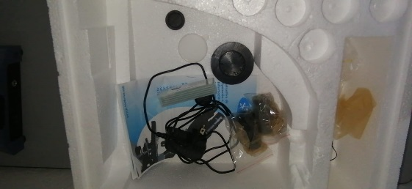
Laboratorio de Quìmica | Ducha y lavaojos de emergencia |  | Buenas condiciones | 1 | 1
Laboratorio de Quìmica | Mesa Central para laboratorio con llave para agua |  | Buenas condiciones | 2 | 2
Laboratorio de Quìmica | Mesa de laboratoio con conexión elecrtica(DAIS-MODFA-20150149) |  | Buenas condiciones | 1 | 1
Laboratorio de Quìmica | Mesabanco (24206209,24206199, 2 s/n codigo) | 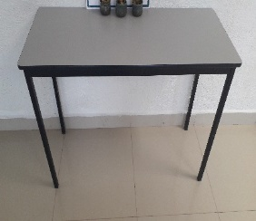 | Buenas condiciones | 4 | 4
Laboratorio de Quìmica | Silla Secretaria Uso Rudo Industrial con ruedas |  | Buenas condiciones | 21 | 21
Laboratorio de Quìmica | Pizarron (25402411) |  | Buenas condiciones | 1 | 1

